DEMOGRAFIA I MERCAT LABORAL
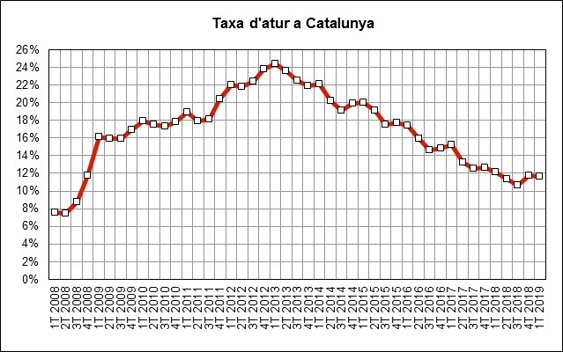
 | INDICADORS DE MOBILITAT I CONJUNTURA 1Q del 2019

 | Catalunya

Demografia i mercat laboral
 | Període | 2019 | 2018 | variació 2019-2018 |  | Àmbit | Font
 |  |  |  | en xifres absolutes | en %
Població a 1 de gener (milers) | 1gen19 - 1gen18 | 7,600 | 7,543 | 57 | 0.8% | Catalunya | Idescat | g
Actius (milers) | 1T19-1T18 | 3,838 | 3,762 | 76 | 2.0% | Catalunya | INE (EPA) | g
Ocupats (milers) | 1T19-1T18 | 3,391 | 3,303 | 88 | 2.7% | Catalunya | INE (EPA) | g
Aturats (milers) | 1T19-1T18 | 447 | 459 | -12 | -2.6% | Catalunya | INE (EPA) | f
Taxa d'atur (aturats/actius) | 1T19-1T18 | 11.6% | 12.2% | -1 | -4.6% | Catalunya | INE (EPA) | f

IPC
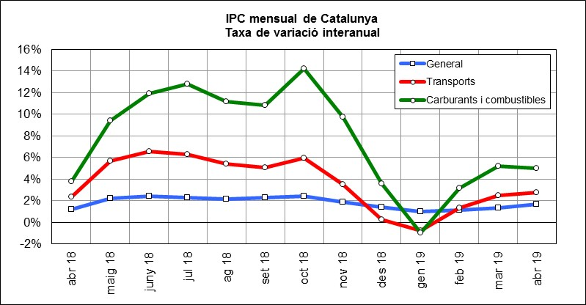
 | INDICADORS DE MOBILITAT I CONJUNTURA 1Q del 2019

 | Catalunya

Index de preus al consum
 | Període | 2019 | 2018 | variació 2019-2018 |  | Àmbit | Font
 |  |  |  | en xifres absolutes | en %
IPC general Estat | abr19-abr18 | 104.7 | 103.2 | 1.6 | 1.5% | Estat | INE | g
IPC general Catalunya | abr19-abr18 | 105.2 | 103.5 | 1.8 | 1.7% | Catalunya | INE | g
IPC transports Catalunya | abr19-abr18 | 110.7 | 107.6 | 3.0 | 2.8% | Catalunya | INE | g
IPC carburants i combustibles Catalunya | abr19-abr18 | 118.8 | 113.1 | 5.7 | 5.0% | Catalunya | INE | g

PREUS DELS CARBURANTS
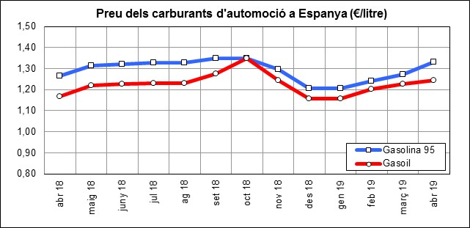
 | INDICADORS DE MOBILITAT I CONJUNTURA 1Q del 2019

 | Catalunya

Preu del petroli
 | Període | 2019 | 2018 | variació 2019-2018 |  | Àmbit | Font
 |  |  |  | en xifres absolutes | en %
Preu del petroli ($/barril BRENT) | abr19-abr18 | 71 | 72 | -0.4 | -0.6% | Món | FMI, elaboració indexmundi | f
Preu del petroli (€/barril BRENT) | abr19-abr18 | 63 | 58 | 4.5 | 7.7% | Món | FMI, elaboració indexmundi | g

Preu de carburants d'automoció
 | Període | 2019 | 2018 | variació 2019-2018 |  | Àmbit | Font
 |  |  |  | en xifres absolutes | en %
Preu de la gasolina 95 I.O. (€/litre) | abr19-abr18 | 1.33 | 1.26 | 0.07 | 5.3% | Estat | CORES | g
Preu del gasoil d'automoció (€/litre) | abr19-abr18 | 1.24 | 1.17 | 0.08 | 6.6% | Estat |  | g

CONSUM I EMISSIONS CARBURANTS
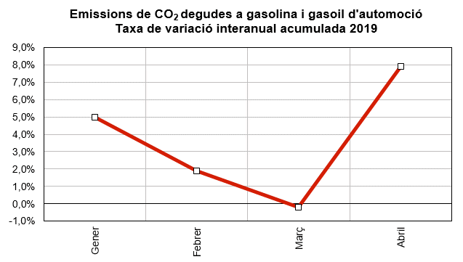
 | INDICADORS DE MOBILITAT I CONJUNTURA 1Q del 2019

 | Catalunya

Consum i emissions de carburants d'automoció
 | Període | 2019 | 2018 | variació 2019-2018 |  | Àmbit | Font
 |  |  |  | en xifres absolutes | en %
Consum carburants d'automoció (ktep) | gen-abril | 9,197 | 9,103 | 94 | 1.0% | Estat | CORES | g
Consum gasoil (ktep) | gen-abril | 1,271 | 1,237 | 35 | 2.8% | Catalunya | ICAEN | g
Consum gasolina (ktep) | gen-abril | 299 | 279 | 20 | 7.2% | Catalunya |  | g
Emissions de CO2 del transport (*) (Tn) | gen-abril | 4,781,129 | 4,616,427 | 164,702 | 3.6% | Catalunya |  | g
(*) Gasolina i gasoil

MATRICULACIÓ VEHICLES
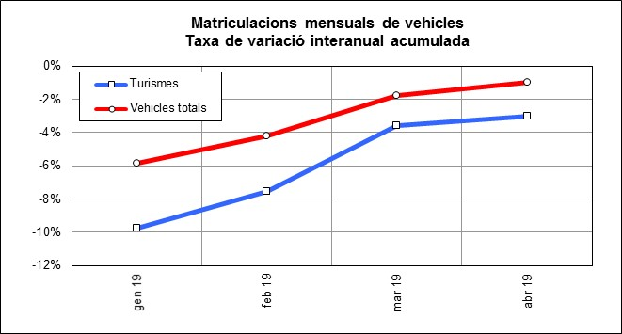
 | INDICADORS DE MOBILITAT I CONJUNTURA 1Q del 2019

 | Catalunya

Matriculacions de vehicles
 | Període | 2019 | 2018 | variació 2019-2018 |  | Àmbit | Font
 |  |  |  | en xifres absolutes | en %
Turismes | gen-abril | 71,011 | 73,244 | -2,233 | -3.0% | Catalunya | Dirección General de Tráfico | f
Motos i ciclomotors | gen-abril | 15,807 | 13,965 | 1,842 | 13.2% | Catalunya |  | g
Camions i furgonetes | gen-abril | 11,077 | 12,088 | -1,011 | -8.4% | Catalunya |  | f
Autobusos | gen-abril | 396 | 189 | 207 | 109.5% | Catalunya |  | g
Altres vehicles | gen-abril | 1,563 | 1,369 | 194 | 14.2% | Catalunya |  | g
Vehicles totals | gen-abril | 99,854 | 100,855 | -1,001 | -1.0% | Catalunya |  | f

MOBILITAT VIATGERS
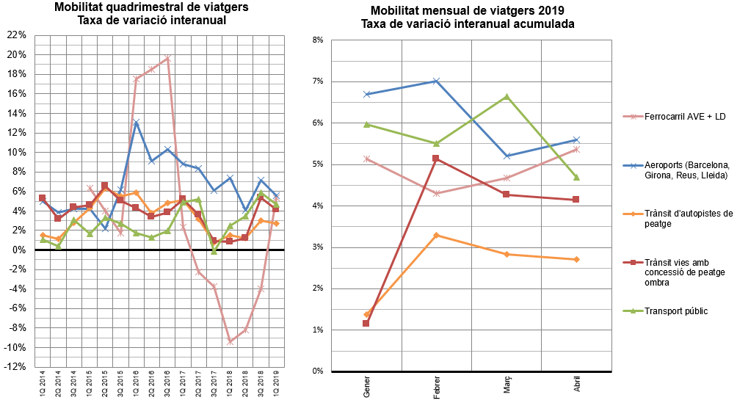
INDICADORS DE MOBILITAT I CONJUNTURA 1Q del 2019

Catalunya

MOBILITAT (no llarg recorregut)
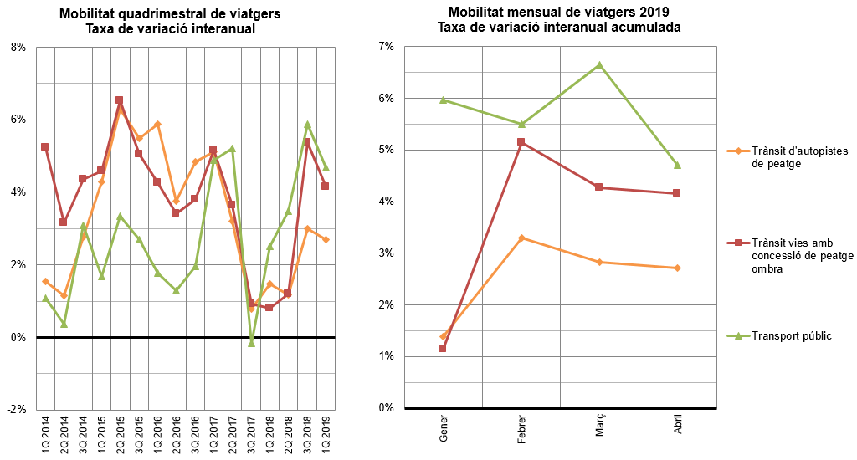
INDICADORS DE MOBILITAT I CONJUNTURA 1Q del 2019

Catalunya

TAXA VARIACIÓ MERCADERIES
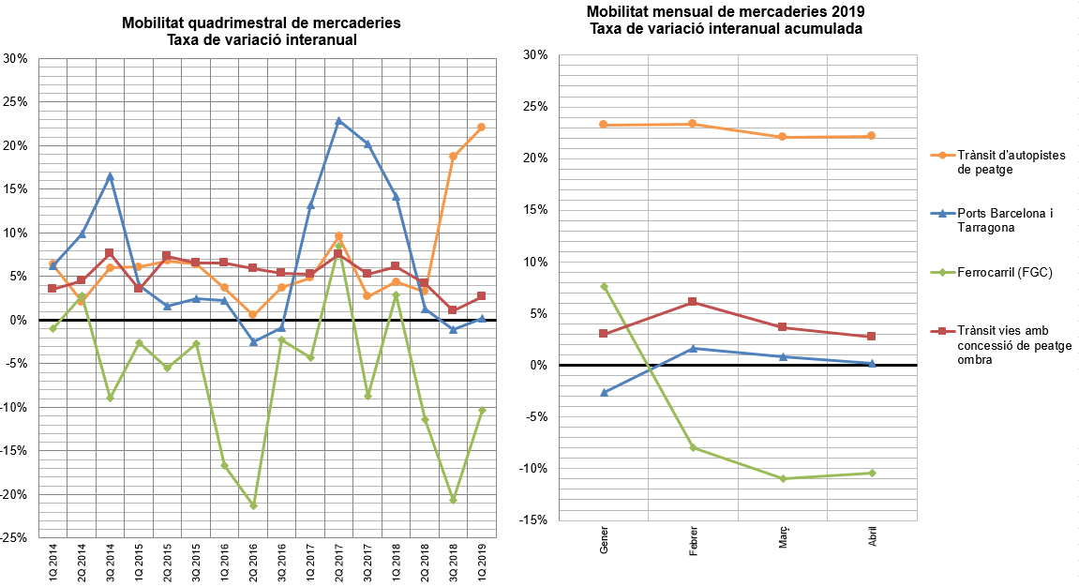
INDICADORS DE MOBILITAT I CONJUNTURA 1Q del 2019

Catalunya

